ANALISIS DE RIESGOS
 |  |  |  |  | INFORME PREVENTIVO DE SEGURIDAD INTEGRAL |  |  |  |  |  |  |  |  |  |  |  |  |  |  | PSOF004 | Versión No. 003
 |  |  |  |  | - CONFIDENCIAL - |  |  |  |  |  |  |  |  |  |  |  |  |  |  | Fecha: 2022-05-11
 |  |  |  |  |  |  |  |  |  |  |  |  |  |  |  |  |  |  |  | Página 1/15
OBJETIVO DEL ANÁLISIS
Establecer, por medio de un estudio de vulnerabilidades que abarque los campos de la seguridad física, electrónica, planeación estratégica y autocuidado; el Perfil de Criticidad de servicio; como diagnóstico inicial para la intervención.
METODOLOGÍA DEL ANÁLISIS
Para la realización del presente estudio de seguridad, se empleó una visita guiada a la Copropiedad, con toma de fotografías, entrevista a empleados y aplicación de lista de chequeo, con un enfoque de seguridad integral, Este informe es confidencial y es dirigido exclusivamente a un destinatario, se restringe la copia o publicación a otras personas o entidades. Los parámetros de observación contenidos en la Lista de Chequeo son los siguientes: a. Control de Accesos: portería, puertas, ventanas, cuartos técnicos y otros espacios. b. Seguridad Perimetral: Iluminación y cerramientos. c. Sistemas Electrónicos de Seguridad: alarma, CCTV, sistemas de detección perimetrales. d. Gestión de Autocuidado: medidas preventivas de autoprotección, adoptadas por los usuarios del servicio. e. Planeación Estratégica: soporte interno y apoyos externos. f. SG-SST, Medio ambiente y otros aspectos: extintores, redes contraincendios y sistemas de detección y alarma. El resultado obtenido bajo este ítem solo es informativo, no constituye parte el resultado de la sede evaluada. g. Empleando la evaluación de los ítems y su importancia relativa, se construye una Calificación Global de la copropiedad, la cual se utilizará para dirigir los esfuerzos correctivos y mejoras necesarias para aumentar el porcentaje de protección. h. La continua evolución tecnológica y su aplicación al sector de la seguridad ha provocado la tendencia hacia la “hibridación” de soluciones de seguridad, que requieren la interoperación y/o integración de diferentes sistemas, en especial sistemas de detección de intrusión, control de accesos y videovigilancia.
1. DIAGNÓSTICO DE SEGURIDAD
2026 |  | 0 | 0 | ELABORADO POR |  |  |  | JUAN BERNARDO NARANJO G. |  |  |  |  |  | CARGO |  |  |  | ANALISTA DE RIESGOS E INVESTIGACIONES CORPORATIVO
CLIENTE |  |  |  |  |  |  |  |  |  |  |  |  |  | NIT |  |  |  |  |  | DIRECTOR
0 |  |  |  |  |  |  |  |  |  |  |  |  |  |  |  |  |  |  |  | LIBARDO MONTOYA
1.1. INFORMACIÓN BÁSICA DE CONTACTO
DIRECCION: |  |  |  |  |  |  |  |  |  |  |  |  | CONTACTO:
TELEFONO: |  |  |  |  |  |  |  |  |  |  |  |  | E-mail:
1.2. GEOREFERENCIACIÓN
Imagen satelital tomada de Google MAPS |  |  |  |  |  |  |  |  |  |  |  |  |  |  | Imagen satelital tomada de Google earth
 |  |  |  |  | INFORME PREVENTIVO DE SEGURIDAD INTEGRAL |  |  |  |  |  |  |  |  |  |  |  |  |  |  | PSOF004 | Versión No. 003
 |  |  |  |  | - CONFIDENCIAL - |  |  |  |  |  |  |  |  |  |  |  |  |  |  | Fecha: 2022-05-11
 |  |  |  |  | 0 |  |  |  |  |  |  |  |  |  |  |  |  |  |  | Página 2/15
1.3. ENTORNO
1.3.1. Entorno Externo
La copropiedad se ubica en el sector denominado: Coordenadas satelitales: 6.2356582,-75.5898078,16, Altitud sobre el nivel del mar: 1.515,7 Metros. Área circundante: Presencia de habitantes de calle, consumo de estupefacientes, hurto en modalidad de fleteo, oportunidad, intrusión para cometer actividades ilícitas.
1.3.2. Entorno Interno
La Urbanización está constituida por: torres, apartamentos, parqueaderos, celdas de estacionamiento para visitantes. El área total aproximada es de Zonas comunes: En buen estado de conservación y mantenimiento. Sector húmedo en el área de la piscina: Se evidencia la ausencia de un sistema de alarma de inmersión diseñado para activarse en caso de que una persona o mascota caiga en el agua, en los horarios que no se encuentre en servicio.
1.4. HERRAMIENTAS DE SEGURIDAD
1.4.1. Dispositivo de Seguridad actual
NOMBRE |  |  |  |  |  |  |  |  |  |  |  |  |  | HORARIO
Portería |  |  |  |  |  |  |  |  |  |  |  |  |  | 24 horas de lunes a domingos y festivos
Ronda |  |  |  |  |  |  |  |  |  |  |  |  |  | 24 horas de lunes a domingos y festivos

1.4.2. Dispositivo de Seguridad sugerido
PUESTO |  |  |  |  |  |  |  |  |  |  |  |  |  | HORARIO
Portería |  |  |  |  |  |  |  |  |  |  |  |  |  | 24 horas de lunes a domingos y festivos
Ronda |  |  |  |  |  |  |  |  |  |  |  |  |  | 24 horas de lunes a domingos y festivos
Ronda |  |  |  |  |  |  |  |  |  |  |  |  |  | 24 horas de lunes a domingos y festivos

1.4.3. Sistemas de alarma
Se recomienda la instalación de un sistema de seguridad electrónica perimetral con sensores de movimiento barrera infra roja, cerca eléctrica + concertina en el 100% del cerramiento perimetral, CCTV con video analítica con el fin de generar GEO CERCA en los sectores mas críticos de la tercera capa de protección en el área perimetral.
1.4.4. Circuito Cerrado de Televisión
Posee, xxxx cámaras activas, las cuales proyectan imágenes sobre monitor de 21", el cual se ubica en la portería y es visible por los usuarios que se acerquen a la misma. Los sistemas de grabación: DVR 1 de XX canales con disco de X TB, almacena 90 días de grabación y DVR 2 de XX canales con disco de X TB, almacena XX días de grabación. se ubica en la cocineta en la portería, en un RACK de seguridad, pero el mismo está parcialmente expuesto. Se debe garantizar la seguridad en el DVR en un cuarto bajo llave y empotrado a la infraestructura con acero y cemento.
1.4.5. Otros componentes o dispositivos
Se recomienda la instalación de un sistema de seguridad perimetral de vanguardia: Iluminación solar con sensores de movimiento, cámaras con IA (video analítica, visión nocturna y geocerca), postes de seguridad de última generación y cable sensor de fibra óptica para detección de intrusos.
OBSERVACIONES
Las áreas de acceso a la copropiedad está constituido mediante un sistema de puertas metálicas de mediana altura. Este tipo de fachadas conlleva un riesgo significativo de vandalismo e intrusión, ya que sus dimensiones; ya sea en términos de altura, estructura o grosor de los materiales,resultan inadecuadas para constituir una verdadera barrera de protección frente a posibles intentos de ingreso no autorizado. La puerta peatonal carece de un brazo hidráulico o imán de cierre controlado. Se recomienda la instalación de uno de estos dispositivos, además de programar un mantenimiento preventivo periódico para mitigar riesgos asociados a un cierre inadecuado. El brazo hidráulico de la puerta de acceso peatonal se encuentra operativo; se sugiere llevar a cabo un mantenimiento preventivo para prevenir la generación de condiciones de riesgo debido a un cierre inadecuado. La puerta presenta un espacio que puede facilitar la entrada no autorizada de individuos ajenos al conjunto. El riesgo de intrusión o vandalismo es considerablemente elevado y debe ser mitigado de manera prioritaria en un plazo breve.
 |  |  |  |  | INFORME PREVENTIVO DE SEGURIDAD INTEGRAL |  |  |  |  |  |  |  |  |  |  |  |  |  |  | PSOF004 | Versión No. 003 |  |  | BUENO
 |  |  |  |  | - CONFIDENCIAL - |  |  |  |  |  |  |  |  |  |  |  |  |  |  | Fecha: 2022-05-11 |  |  |  | REGULAR
 |  |  |  |  | 0 |  |  |  |  |  |  |  |  |  |  |  |  |  |  | Página 3/15 |  |  |  | MALO
1.5. EVALUACION DE ESQUEMAS DE SEGURIDAD EXISTENTES
1.5.1. Accesos |  |  |  |  |  |  |  |  |  |  |  | Gráfico
ITEMS EVALUADOS |  |  |  |  |  | HALLAZGOS |  |  | ESPERADO
 |  |  |  |  |  | ESTADO |  | % | ESTADO |  | %
Amplitud |  |  |  |  |  | BUENO | 2 | 67% | BUENO | 2 | 100%
Ubicación |  |  |  |  |  | BUENO | 2 |  | BUENO | 2
Portón Vehicular |  |  |  |  |  | BUENO | 2 |  | BUENO | 2
Portón Peatonal |  |  |  |  |  | BUENO | 2 |  | BUENO | 2
Señalización |  |  |  |  |  | REGULAR | 1 |  | BUENO | 2
CCTV |  |  |  |  |  | REGULAR | 1 |  | BUENO | 2
SCA |  |  |  |  |  | MALO | 0 |  | BUENO | 2
Iluminación |  |  |  |  |  | BUENO | 2 |  | BUENO | 2
Portería |  |  |  |  |  | BUENO | 2 |  | BUENO | 2
Sistemas de cierre |  |  |  |  |  | BUENO | 2 |  | BUENO | 2
Visibilidad |  |  |  |  |  | MALO | 0 |  | BUENO | 2
Sistemas de alarma |  |  |  |  |  | MALO | 0 |  | BUENO | 2
OBSERVACIONES
Plan de seguimiento encaminado a esas observaciones menores detectadas. Se conocen las amenazas y se tiene controlado el riesgo. La seguridad perimetral en su eslabón en el área de acceso debe ser robusto y generar una doble inspección o tener contramedidas optimas.
1.5.2. Barreras Perimetrales |  |  |  |  |  |  |  |  |  |  |  | Gráfico
ITEMS EVALUADOS |  |  |  |  |  | HALLAZGOS |  |  | ESPERADO
 |  |  |  |  |  | ESTADO |  | % | ESTADO |  | %
Barrera perimetral |  |  |  |  |  | BUENO | 2 | 57% | BUENO | 2 | 100%
Sistema anclaje barrera |  |  |  |  |  | BUENO | 2 |  | BUENO | 2
Concertina/Púas |  |  |  |  |  | REGULAR | 1 |  | BUENO | 2
Iluminación |  |  |  |  |  | REGULAR | 1 |  | BUENO | 2
CCTV |  |  |  |  |  | BUENO | 2 |  | BUENO | 2
Sistemas electrónicos de detección y alarma |  |  |  |  |  | MALO | 0 |  | BUENO | 2
RONDERO |  |  |  |  |  | MALO | 0 |  | BUENO | 2
Vecindario |  |  |  |  |  | BUENO | 2 |  | BUENO | 2
Autoridades |  |  |  |  |  | REGULAR | 1 |  | BUENO | 2
Vendedores ambulantes |  |  |  |  |  | REGULAR | 1 |  | BUENO | 2
Desplazados |  |  |  |  |  | REGULAR | 1 |  | BUENO | 2
Personas en condición de calle |  |  |  |  |  | REGULAR | 1 |  | BUENO | 2
Consumidores de sustancias |  |  |  |  |  | REGULAR | 1 |  | BUENO | 2
Recicladores |  |  |  |  |  | REGULAR | 1 |  | BUENO | 2
OBSERVACIONES
Es necesario el diseño de estrategias tendientes a la corrección de aquellos aspectos calificados por mejorar, garantizar un plan de seguimiento para el cumplimiento de las actividades planteadas.
 |  |  |  |  | INFORME PREVENTIVO DE SEGURIDAD INTEGRAL |  |  |  |  |  |  |  |  |  |  |  |  |  |  | PSOF004 | Versión No. 003
 |  |  |  |  | - CONFIDENCIAL - |  |  |  |  |  |  |  |  |  |  |  |  |  |  | Fecha: 2022-05-11
 |  |  |  |  | 0 |  |  |  |  |  |  |  |  |  |  |  |  |  |  | Página 4/15
1.5.3. Gestión de Autocuidado |  |  |  |  |  |  |  |  |  |  |  | Gráfico
ITEMS EVALUADOS |  |  |  |  |  | HALLAZGOS |  |  | ESPERADO
 |  |  |  |  |  | ESTADO |  | % | ESTADO |  | %
Puertas |  |  |  |  |  | BUENO | 2 | 73% | BUENO | 2 | 100%
Ventanales |  |  |  |  |  | BUENO | 2 |  | BUENO | 2
Ventanas |  |  |  |  |  | BUENO | 2 |  | BUENO | 2
Sistemas de cierre |  |  |  |  |  | BUENO | 2 |  | BUENO | 2
Box almacenamiento |  |  |  |  |  | BUENO | 2 |  | BUENO | 2
Rejas |  |  |  |  |  | REGULAR | 1 |  | BUENO | 2
Iluminación |  |  |  |  |  | REGULAR | 1 |  | BUENO | 2
CCTV |  |  |  |  |  | REGULAR | 1 |  | BUENO | 2
Alarmas |  |  |  |  |  | REGULAR | 1 |  | BUENO | 2
Parqueadero |  |  |  |  |  | BUENO | 2 |  | BUENO | 2
Elementos sensibles expuestos |  |  |  |  |  | MALO | 0 |  | BUENO | 2
OBSERVACIONES
Es imperativo que se fomente una cultura en autocuidado de manera general en las viviendas, toda vez que cada residente debe apropiarse de los filtros de acceso a su vivienda y de su entorno (ventanas, puertas, cuartos útiles). Además se evidencia que dejan objetos de alto valor en los parqueaderos y zonas comunes. (bicicletas, cascos, chalecos)
1.5.4. Planeación Estratégica |  |  |  |  |  |  |  |  |  |  |  | Gráfico
ITEMS EVALUADOS |  |  |  |  |  | HALLAZGOS |  |  | ESPERADO
 |  |  |  |  |  | ESTADO |  | % | ESTADO |  | %
Plan de Seguridad |  |  |  |  |  | BUENO | 2 | 86% | BUENO | 2 | 100%
Pólizas todo riesgo |  |  |  |  |  | BUENO | 2 |  | BUENO | 2
Base de datos |  |  |  |  |  | BUENO | 2 |  | BUENO | 2
Difusión cuadrante |  |  |  |  |  | BUENO | 2 |  | BUENO | 2
Frente de seguridad |  |  |  |  |  | REGULAR | 1 |  | BUENO | 2
Red de Apoyo |  |  |  |  |  | REGULAR | 1 |  | BUENO | 2
Protocolos y procedimientos |  |  |  |  |  | BUENO | 2 |  | BUENO | 2
OBSERVACIONES
Debe orientarse los recursos necesarios para robustecer el sistema de ayudas o redes de apoyo externas, las cuales se convierten en insumo para la construcción de un Plan de Seguridad para la Copropiedad e impactan en el fortalecimiento de aspectos calificados como críticos (barrera perimetral, por impacto de lo exterior).
 |  |  |  |  | INFORME PREVENTIVO DE SEGURIDAD INTEGRAL |  |  |  |  |  |  |  |  |  |  |  |  |  |  | PSOF004 | Versión No. 003
 |  |  |  |  | - CONFIDENCIAL - |  |  |  |  |  |  |  |  |  |  |  |  |  |  | Fecha: 2022-05-11
 |  |  |  |  | 0 |  |  |  |  |  |  |  |  |  |  |  |  |  |  | Página 5/15
1.5.5. SG-SST, Medio ambiente y otros aspectos |  |  |  |  |  |  |  |  |  |  |  | Gráfico
ITEMS EVALUADOS |  |  |  |  |  | HALLAZGOS |  |  | ESPERADO
 |  |  |  |  |  | ESTADO |  | % | ESTADO |  | %
Política SG-SST |  |  |  |  |  | BUENO | 2 | 89% | BUENO | 2 | 100%
Plan de Emergencia |  |  |  |  |  | BUENO | 2 |  | BUENO | 2
Alarma contraincendios |  |  |  |  |  | REGULAR | 1 |  | BUENO | 2
Equipos extinción del fuego |  |  |  |  |  | BUENO | 2 |  | BUENO | 2
Equipos atención de emergencias |  |  |  |  |  | BUENO | 2 |  | BUENO | 2
Señalización |  |  |  |  |  | REGULAR | 1 |  | BUENO | 2
PMIRS |  |  |  |  |  | BUENO | 2 |  | BUENO | 2
Cuartos técnicos |  |  |  |  |  | BUENO | 2 |  | BUENO | 2
Estructuras de uso común |  |  |  |  |  | BUENO | 2 |  | BUENO | 2
OBSERVACIONES
En la actualidad nacional e internacional frente al incremento en los desastres naturales, se hace imperativo una cultura de auto cuidado para el cliente interno y externo de nuestro entorno, esto con la aplicación de políticas, planes y procedimientos encaminados a minimizar el impacto ante una emergencia.
1.5.6. Consolidado - Perfil de Criticidad
PERFIL |  |  |  | RANGO DE CALIFICACIÓN |  |  | OPORTUNIDADES DE MEJORA
1 | BUENO |  |  | 76% a 100% |  |  | Conforme |  |  |  | Se recomienda monitoreo y seguimiento general a cada aspecto, con el fin de darle continuidad a las fortalezas identificadas. Las amenazas son reconocidas, pero el riesgo está controlado.
2 | SUFICIENTE |  |  | 51% a 75,9% |  |  | Con observaciones menores |  |  |  | Plan de seguimiento encaminado a esas observaciones menores detectadas. Se conocen las amenazas y se tiene controlado el riesgo.
3 | REGULAR |  |  | 26% a 50,9% |  |  | Requiere seguimiento |  |  |  | Es necesario el diseño de estrategias tendientes a la corrección de aquellos aspectos calificados por mejorar, garantizar un plan de seguimiento para el cumplimiento de las actividades planteadas.
4 | DEBIL |  |  | 0% a 25,9% |  |  | Con observaciones mayores |  |  |  | El panorama de seguridad se percibe como crítico, por lo tanto es necesario intervenir los aspectos de manera inmediata, con el ánimo de disminuir la probabilidad de materialización de las amenazas.
Esquemas |  |  |  |  |  |  |  | Hallazgos |  | Nivel Óptimo |  | Gráfico
Accesos |  |  |  |  |  |  |  | 67% |  | 100%
Barreras Perimetrales |  |  |  |  |  |  |  | 57% |  | 100%
Gestión de Autocuidado |  |  |  |  |  |  |  | 73% |  | 100%
Planeación Estratégica |  |  |  |  |  |  |  | 86% |  | 100%
PROMEDIO |  |  |  |  |  |  |  | 71% |  | 100%

OBSERVACIONES
Debe diseñarse un plan de seguimiento encaminado a mejorar las observaciones menores destacadas. Se conocen las amenazas y se orienta para controlar el riesgo.
 |  |  |  |  | INFORME PREVENTIVO DE SEGURIDAD INTEGRAL |  |  |  |  |  |  |  |  |  |  |  |  |  |  | PSOF004 | Versión No. 003
 |  |  |  |  | - CONFIDENCIAL - |  |  |  |  |  |  |  |  |  |  |  |  |  |  | Fecha: 2022-05-11
 |  |  |  |  | 0 |  |  |  |  |  |  |  |  |  |  |  |  |  |  | Página 6/15
1.6. HISTÓRICO DE INCIDENTES (Ocurridos en el último año)
RIESGOS MATERIALIZADOS |  |  |  |  |  |  |  | INCIDENTE |  |  |  |  |  |  |  |  |  |  | CONSECUENCIAS
NO REPORTADOS |  |  |  |  |  |  |  | NO REPORTADOS |  |  |  |  |  |  |  |  |  |  | N/A
Intrusión |  |  |  |  |  |  |  | Se ha evidenciado el intento de intrusión a la edificación con la intención de cometer actividades ilícitas por lo general (hurto de bicicletas, cascos, motos, vehículos, o intrusión a los apartamentos) |  |  |  |  |  |  |  |  |  |  | Afectación a los propietarios y residentes en su presupuesto.
perimetral |  |  |  |  |  |  |  | Se ha evidenciado la manipulación de las mallas de seguridad perimetral |  |  |  |  |  |  |  |  |  |  | Afectación a las condiciones de seguridad.
Incendio |  |  |  |  |  |  |  | Los gabinetes de la red contra incendios se encuentra incompletos o fuera de servicio. Esta red se encuentra en actualización y en mantenimiento, lo cual genera una condición insegura frente a un conato de incendio. |  |  |  |  |  |  |  |  |  |  | Afectación a las condiciones de seguridad e integridad física de los residentes y colaboradores.

 |  |  |  |  | INFORME PREVENTIVO DE SEGURIDAD INTEGRAL |  |  |  |  |  |  |  |  |  |  |  |  |  |  | PSOF004 | Versión No. 003
 |  |  |  |  | - CONFIDENCIAL - |  |  |  |  |  |  |  |  |  |  |  |  |  |  | Fecha: 2022-05-11
 |  |  |  |  | 0 |  |  |  |  |  |  |  |  |  |  |  |  |  |  | Página 7/15
2. GESTIÓN DEL RIESGO
2.1. TABLAS PARA LA VALORACIÓN DE LOS RIESGOS
PROBABILIDAD |  |  |  |  |  |  |  |  |  |  |  |  | IMPACTO
NIVEL |  | DESCRIPTOR |  |  |  | DESCRIPCIÓN |  |  |  |  |  |  | NIVEL |  | DESCRIPTOR |  |  | DESCRIPCIÓN
1 |  | Raro |  |  |  | Menos de 1 evento al año |  |  |  |  |  |  | 1 |  | Insignificante |  |  | Sin consecuencias visibles
2 |  | Improbable |  |  |  | De 2 a 4 eventos al año |  |  |  |  |  |  | 2 |  | Menor |  |  | Puede ser asumido por la entidad
3 |  | Posible |  |  |  | De 5 a 7 eventos al año |  |  |  |  |  |  | 3 |  | Moderado |  |  | Afectación moderada, permite manejo interno, no afecta imagen ni recursos de la entidad.
4 |  | Probable |  |  |  | De 8 a 10 eventos al año |  |  |  |  |  |  | 4 |  | Mayor |  |  | Afecta negativamente la imagen de la entidad, y/o afecta en más del 50% del presupuesto de la entidad.
5 |  | Casi Seguro |  |  |  | 11 o más eventos al año |  |  |  |  |  |  | 5 |  | Catastrófico |  |  | Puede generar sanciones por entes de control, terminación de contrato y/o afectación completa (o mayor) del presupuesto asignado al rubro de seguridad.
2.2. EVALUACIÓN DEL RIESGO
RIESGOS ESPECÍFICOS |  |  |  |  |  |  | AGENTE GENERADOR |  |  |  |  | PRIORIDAD DEL RIESGO |  |  |  |  | GRÁFICO
 |  |  |  |  |  |  | ACCIÓN HUMANA | MATERIALES | EQUIPOS | INSTALACIONES | ENTORNO | PROBABILIDAD | IMPACTO | NIVEL |  | RESULTADO GLOBAL
AMIT (Actos Mal Intencionados de Terceros) |  |  |  |  |  |  | x |  |  | X | X | 5 | 5 | 25 |  | Extremo |  |  |  |  |  | Valor mínimo | Valor Máximo | Color | resultado
Coacción |  |  |  |  |  |  | x |  |  |  | X | 1 | 2 | 2 |  | Bajo |  |  |  |  |  | 1 | 3 | VERDE | Bajo
Daño |  |  |  |  |  |  | x |  | X | X | X | 2 | 3 | 6 |  | Moderado |  |  |  |  |  | 4 | 9 | AMARILLO | Moderado
Extorsión |  |  |  |  |  |  | x |  |  |  | X | 1 | 2 | 2 |  | Bajo |  |  |  |  |  | 10 | 14 | NARANJA | Alto
Financiación del terrorismo |  |  |  |  |  |  | x |  |  |  |  | 1 | 2 | 2 |  | Bajo |  |  |  |  |  | 15 | 25 | ROJO | Extremo
Fraude |  |  |  |  |  |  | x |  |  |  | X | 1 | 2 | 2 |  | Bajo
Homicidio |  |  |  |  |  |  | x |  |  |  | X | 1 | 4 | 4 |  | Moderado |  |  |  |  |  | 1 | 4
Hurto |  |  |  |  |  |  | x |  |  | X |  | 2 | 3 | 6 |  | Moderado |  |  |  |  |  | 5 | 9
Intrusión |  |  |  |  |  |  | x |  |  | X |  | 2 | 3 | 6 |  | Moderado |  |  |  |  |  | 10 | 15
Lavado de activos |  |  |  |  |  |  | x | X |  |  |  | 1 | 2 | 2 |  | Bajo |  |  |  |  |  | 16 | 25
Lesiones (personas) |  |  |  |  |  |  | x |  | X |  |  | 1 | 4 | 4 |  | Moderado
Sabotaje |  |  |  |  |  |  | x |  |  |  |  | 1 | 2 | 2 |  | Bajo
Secuestro |  |  |  |  |  |  | x |  |  |  | X | 1 | 4 | 4 |  | Moderado
Soborno |  |  |  |  |  |  | x |  |  |  | X | 1 | 2 | 2 |  | Bajo
Suplantación |  |  |  |  |  |  | x |  |  |  | X | 1 | 2 | 2 |  | Bajo
Terrorismo |  |  |  |  |  |  | x |  |  |  | X | 1 | 2 | 2 |  | Bajo
Violencia verbal y/o física |  |  |  |  |  |  | x |  |  |  |  | 1 | 4 | 4 |  | Moderado
Otros riesgos |  |  |  |  |  |  | x | x | x | x | x | 1 | 3 | 3 |  | Bajo
 |  |  |  |  | INFORME PREVENTIVO DE SEGURIDAD INTEGRAL |  |  |  |  |  |  |  |  |  |  |  |  |  |  | PSOF004 | Versión No. 003
 |  |  |  |  | - CONFIDENCIAL - |  |  |  |  |  |  |  |  |  |  |  |  |  |  | Fecha: 2022-05-11
 |  |  |  |  | 0 |  |  |  |  |  |  |  |  |  |  |  |  |  |  | Página 8/15
2.3. MAPA DE CALOR

PROBABILIDAD
 |  |  | CASI SEGURO (5)

 |  |  | PROBABLE (4)

 |  |  | POSIBLE (3)

 |  |  | IMPROBABLE (2) |  |  |  |  |  |  |  |  |  | Hurto Intrusión

 |  |  | RARO (1) |  |  |  |  |  | AMIT - Coacción Extorsión - Fraude - Financiación del Terrorismo Lavado de Activos Sabotaje- Soborno Suplantación -Terrorismo |  |  |  | Daño Otros riesgos |  |  |  | Homicidio Lesiones Secuestro Violencia verbal y/o física

 |  |  |  |  | INSIGNIFICANTE (1) |  |  |  | MENOR (2) |  |  |  | MODERADO (3) |  |  |  | MAYOR (4) |  |  | CATASTRÓFICO (5)
IMPACTO

CONVENCIONES
 |  | Riesgo Bajo |  |  |  |  |  |  | Riesgo Moderado |  |  |  |  |  | Riesgo Alto |  |  |  | Riesgo Extremo
OBSERVACIONES
La variable de probabilidad se midió a partir de eventos ocurridos en el entorno, los cuales se convierten en un factor de riesgo. Debe hacerse seguimiento a las recomendaciones para evitar la materialización de las amenazas.
 |  |  |  |  | INFORME PREVENTIVO DE SEGURIDAD INTEGRAL |  |  |  |  |  |  |  |  |  |  |  |  |  |  | PSOF004 | Versión No. 003
 |  |  |  |  | - CONFIDENCIAL - |  |  |  |  |  |  |  |  |  |  |  |  |  |  | Fecha: 2022-05-11
 |  |  |  |  | 0 |  |  |  |  |  |  |  |  |  |  |  |  |  |  | Página 9/15
2.4. MEDIDAS DE TRATAMIENTO
HALLAZGOS |  |  |  |  |  |  |  |  |  |  | RECOMENDACIÓN |  |  |  |  |  | RESPONSABLE |  | REGISTRO FOTOGRÁFICO
Descripción |  |  |  |  |  |  |  | Riesgo |  |  | Tratamiento del Riesgo | Medida de Tratamiento
El plan de seguridad integral le permite a la administración en conjunto con el concejo de administración, los colaboradores y las empresas proveedoras de servicios, realizar las actuaciones tendientes a minimizar los riesgos de la copropiedad. |  |  |  |  |  |  |  | Estratégico y Financiero |  |  | Mitigar | Un adecuado Plan de Seguridad, permite la generación de lineamientos y protocolos, en pro de transformar las debilidades en fortalezas, donde se contemple los recursos que posee la edificación, para el control de las amenazas previamente identificadas, integrado al Manual de Convivencia, procedimientos y protocolos, divulgado efectivamente entre los usuarios y colaboradores. |  |  |  |  | Administración y Consejo de Administración |  | 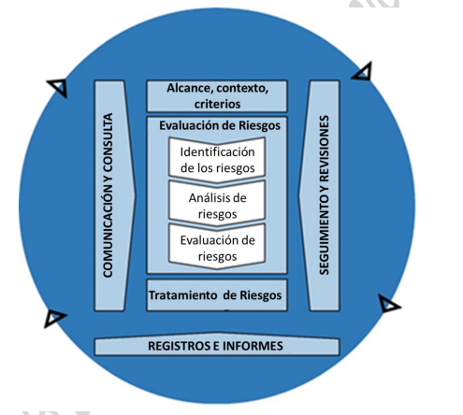 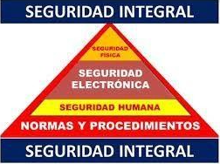
En la seguridad perimetral o el entorno del vecindario, en el tercer anillo de protección, en las áreas y vías circundantes, se debe mantener una comunicación y cooperación constante, con la policía nacional, en su línea de atención de cuadrantes, los nuevos ZAMP y una alerta temprana ante actividades sospechosas o sub normales. |  |  |  |  |  |  |  | Estratégico y Financiero |  |  | Mitigar | Trabajar mancomunadamente con la Policía Nacional, comprometiendo así a todos los implicados en la seguridad del sector, en el mejoramiento y trabajo continuo para el bienestar de la comunidad. Se recomienda instalar una alarma comunitaria, entre las copropiedades circundantes y una red de información y seguridad del sector. (grupo de WhatsApp). |  |  |  |  | Administración y Consejo de Administración |  | 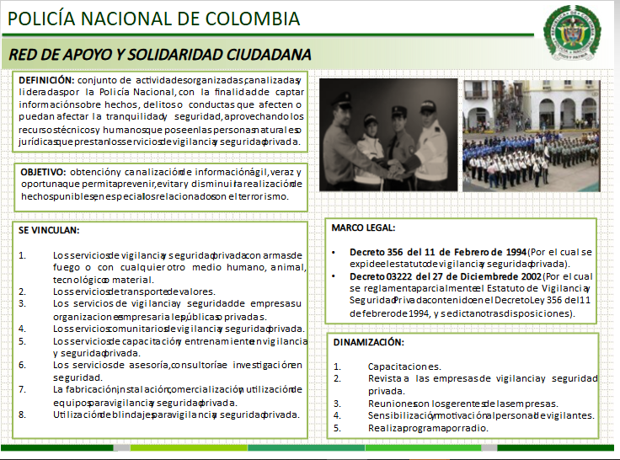  N/A
En las áreas de ingreso, se puede instalar MAS avisos informativos, que orienten al usuario visitante, sobre la ejecución de controles (anuncio y registro), adopción de conductas específicas, (conducción con precaución), para el ingreso a la copropiedad. |  |  |  |  |  |  |  | Operativo y Público |  |  | Mitigar | Se recomienda instalar, MAS piezas informativas en los accesos peatonales, vehiculares o de ascensores; en los cuales se den las recomendaciones de seguridad, políticas y protocolos al interior de la edificación tales como; (velocidad máxima, esperar ser anunciado, retirarse el casco, bajar el vidrio si es polarizado, no ingresar armas, informarle que esta siendo grabado y monitoreado, no dejar objetos de valor en áreas comunes o sociales. |  |  |  |  | Administración y Consejo de Administración
Se observó que en el área de acceso peatonal, las dimensiones de la estructura y su diseño no son las adecuadas para establecer una barrera de protección verdaderamente efectiva contra ingresos no autorizados. La puerta y las rejas miden menos de 2.5 metros de altura. Por esta razón, un grupo delictivo puede entrar simplemente al escalar y lograrían su meta. |  |  |  |  |  |  |  | Estratégico y Financiero |  |  | Mitigar | Se sugiere el aumento en la altura de esta estructura, de forma que se convierta en una real barrera de protección en ésta área. Complementar con la instalación de un brazo hidráulico. Y el cierre de total del área de acceso peatonal, en una estructura adecuada como aluminio o acero reforzado. |  |  |  |  | Administración y Consejo de Administración |  | 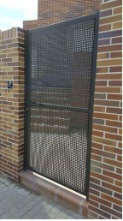 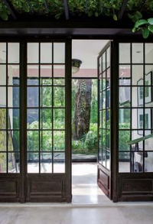
 |  |  |  |  | INFORME PREVENTIVO DE SEGURIDAD INTEGRAL |  |  |  |  |  |  |  |  |  |  |  |  |  |  | PSOF004 | Versión No. 003
 |  |  |  |  | - CONFIDENCIAL - |  |  |  |  |  |  |  |  |  |  |  |  |  |  | Fecha: 2022-05-11
 |  |  |  |  | 0 |  |  |  |  |  |  |  |  |  |  |  |  |  |  | Página 10/15
2.4. MEDIDAS DE TRATAMIENTO
HALLAZGOS |  |  |  |  |  |  |  |  |  |  | RECOMENDACIÓN |  |  |  |  |  | RESPONSABLE |  | REGISTRO FOTOGRÁFICO
Descripción |  |  |  |  |  |  |  | Riesgo |  |  | Tratamiento del Riesgo | Medida de Tratamiento
En nuestro segundo anillo de protección, las barreras de control en los accesos, tales como; puertas, esclusas, talanqueras, en el área perimetral, deben constituirse en una real y efectiva barrera de protección, al núcleo de la edificación, (áreas comunes, unidades de residencia, o zonas de parqueo). |  |  |  |  |  |  |  | Estratégico, Financiero Y Operativo |  |  | Mitigar | Se recomienda una especial atención, en incrementar los niveles de seguridad en las siguientes áreas: - Puertas adecuada altura. - Áreas de espera tipo esclusa. - Molduras en puertas en acero perforado. - Puertas vehiculares con cerca eléctrica. - Iluminación perimetral con detección de movimiento. |  |  |  |  | Administración y Consejo de Administración
2,5
Al control de acceso peatonal y vehicular, se puede incorporar una capa de seguridad adicional. (En el acceso vehicular, tecnología RFID con OCR - En el acceso peatonal; BIO métricos / reconocimiento facial/ lector de huella/ clave numérica/ lector de tarjeta). |  |  |  |  |  |  |  | Operativo y Público |  |  | Mitigar | Un adecuado control de acceso, permite gestionar de forma efectiva, el ingreso y salida de usuarios de las instalaciones, como recomendaciones, podemos instalar; (base de datos, sistema de ingreso con bio métrico, sistema controlador de puertas con cantonera y esclusa o talanquera, para los vehículos podemos instalar el sistema de validación por RFID con un OCR). |  |  |  |  | Administración y Consejo de Administración |  | 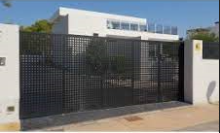
En algunos escenarios del cerramiento perimetral, presenta vulnerabilidad, lo cual representa una alta posibilidad, a la materialización del riesgo de INTRUSIÓN, dando espacio a la materialización de otros riesgos como; Hurto, lesiones personales, daño, acto mal intencionado, homicidio, entre otros. - Altura no adecuada. - lugares con deterioro por corrosión. - Alambre de púas destemplado. - Vegetación abundante. - No cuenta con concertina y cerca eléctrica en el 100% del cerramiento perimetral que evite un posible escalamiento. - No cuenta con sistema de alarma que alerte a los vigilantes que se presento una intrusión. - Varios escenarios con iluminación deficiente. |  |  |  |  |  |  |  | Operativo y Público |  |  | Mitigar | Una alternativa innovadora y mejor opción con respecto al tema de costos, es la implementación de CÁMARAS DE SEGURIDAD, con VIDEO ANALITICA, tecnología que permite identificar intrusiones, generando alertas tempranas en portería, y activando sirena en la zona donde se presente la intrusión (se pueden demarcar zonas sobre el cerramiento perimetral - GEO CERCAS). Se sugiere la implementación de reflectores de iluminación solar perimetral, fijos y con sensor de movimiento de 200 Watts de potencia. |  |  |  |  | Administración y Consejo de Administración

 |  |  |  |  | INFORME PREVENTIVO DE SEGURIDAD INTEGRAL |  |  |  |  |  |  |  |  |  |  |  |  |  |  | PSOF004 | Versión No. 003
 |  |  |  |  | - CONFIDENCIAL - |  |  |  |  |  |  |  |  |  |  |  |  |  |  | Fecha: 2022-05-11
 |  |  |  |  | 0 |  |  |  |  |  |  |  |  |  |  |  |  |  |  | Página 11/15
2.4. MEDIDAS DE TRATAMIENTO
HALLAZGOS |  |  |  |  |  |  |  |  |  |  | RECOMENDACIÓN |  |  |  |  |  | RESPONSABLE |  | REGISTRO FOTOGRÁFICO
Descripción |  |  |  |  |  |  |  | Riesgo |  |  | Tratamiento del Riesgo | Medida de Tratamiento
El vigilante no cuenta con botón de pánico inalámbrico, condición de riesgo, toda vez que en caso de materializarse el riesgo de COACCIÓN, no tendría como dar aviso a las autoridades o prestadores de seguridad privada. |  |  |  |  |  |  |  | Operativo y Público |  |  | Mitigar | Se recomienda la implementación de un botón de pánico inalámbrico, para ser asignado al vigilante, elemento efectivo para dar aviso a las autoridades, ante un requerimiento de apoyo o (reacción inmediata). |  |  |  |  | Administración y Consejo de Administración |  | 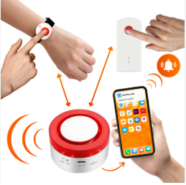 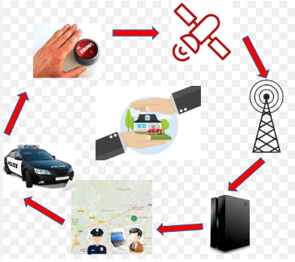
Ante el incremento en el índice delincuencial, se evidencia la necesidad, en la instalación de una alarma comunitaria con enlace a la policía nacional. |  |  |  |  |  |  |  | Operativo y Público |  |  | Mitigar | Se recomienda la instalación de un sistema de alarma comunitaria obturado por el celular así; (miembros del concejo, administrador, vigilante), con enlace a la policía nacional (nuevos ZAMP) y botón de emergencia en la portería para alertar de actividades sub normales o delincuenciales. |  |  |  |  | Administración y Consejo de Administración |  | 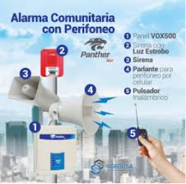
Se recomienda la actualización tecnológica del actual sistema de CCTV hacia una arquitectura híbrida con respaldo en la nube. Equipos NVR de 32 canales, integrando cámaras IP con Analítica de Video (VA) e Inteligencia Artificial (IA), distribuidas estratégicamente. Instalación de cámaras con VA en los sectores críticos y de mayor vulnerabilidad, con el objetivo de mitigar y controlar el riesgo de intrusión. Implementación de cámaras con tecnología de reconocimiento de placas (LPR/OCR) para establecer una segunda capa de protección activa. Integración de sistemas de reconocimiento facial y autenticación de doble factor (2FA) para robustecer el control sobre los flujos de ingreso y salida de la edificación. Cámaras en zonas con mayor nivel de exposición al riesgo. Incorporación de domos PTZ para la verificación en tiempo real de anomalías y eventos atípicos, tanto en los sectores externos como internos de la instalación. |  |  |  |  |  |  |  | Operativo y Público |  |  | Mitigar | Se recomienda la realización de un mantenimiento preventivo general, sobre todos los componentes del CCTV, lo que servirá para aclarar las imágenes y brindarles mayor nitidez. Aprovechar esta actividad para realizar un diagnóstico de la tecnología que actualmente se tiene, para establecer las necesidades puntuales de renovación. |  |  |  |  | Administración y Consejo de Administración
 |  |  |  |  |  |  |  | Operativo y Público |  |  | Mitigar | Se sugiere a la Administración, realizar un mantenimiento preventivo, sobre el sistema y aprovechar la actividad para cerrar adecuadamente el sistema de grabación, custodiando efectivamente la llave de apertura del RACK, ya que el principal objetivo de las bandas delincuenciales, es el sistema de grabación, para borrar o sustraer la evidencia o imágenes y así no puedan ser identificados. |  |  |  |  | Administración y Consejo de Administración |  | 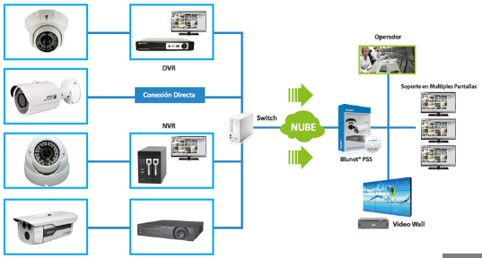 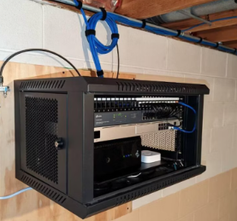 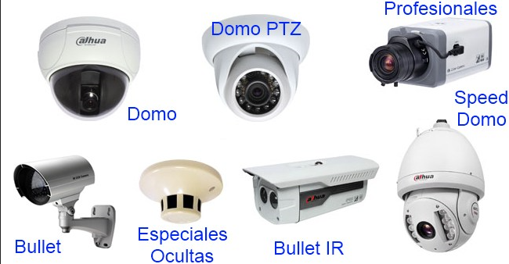 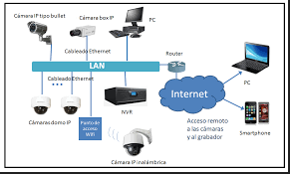
 |  |  |  |  | INFORME PREVENTIVO DE SEGURIDAD INTEGRAL |  |  |  |  |  |  |  |  |  |  |  |  |  |  | PSOF004 | Versión No. 003
 |  |  |  |  | - CONFIDENCIAL - |  |  |  |  |  |  |  |  |  |  |  |  |  |  | Fecha: 2022-05-11
 |  |  |  |  | 0 |  |  |  |  |  |  |  |  |  |  |  |  |  |  | Página 12/15
2.4. MEDIDAS DE TRATAMIENTO
HALLAZGOS |  |  |  |  |  |  |  |  |  |  | RECOMENDACIÓN |  |  |  |  |  | RESPONSABLE |  | REGISTRO FOTOGRÁFICO
Descripción |  |  |  |  |  |  |  | Riesgo |  |  | Tratamiento del Riesgo | Medida de Tratamiento
En algunas unidades residenciales, la seguridad y el autocuidado son deficientes. La falta de medidas básicas pone en riesgo a los residentes y sus pertenencias. Se ha evidenciado la ausencia de alarmas, cámaras de seguridad y cerraduras apropiadas. Además, muchas puertas y ventanas son fácilmente vulnerables, y objetos de valor como bicicletas, cascos y cargadores eléctricos se dejan en áreas comunes, donde quedan desprotegidos. |  |  |  |  |  |  |  | Estratégico, Reputacional y Público |  |  | Mitigar | Para la Administración: aprovechar las campañas compartidas, para trasladar la responsabilidad sobre la custodia adecuada, de bienes particulares a sus propietarios. Se recomienda que los propietarios aseguren estos elementos, con equipos electrónicos o seguridad activa y pasiva. |  |  |  |  | Administración y Consejo de Administración |  | 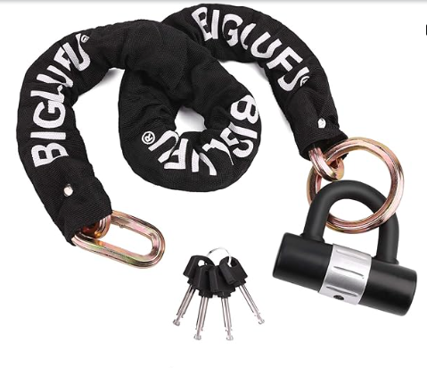 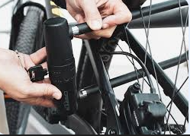
 |  |  |  |  |  |  |  | Estratégico, Reputacional y Público |  |  | Mitigar | Para Residentes: Instalar dispositivos físicos (cerraduras de seguridad, bloqueos para ventanas y ventanales, cajas fuertes, guayas de protección, etc.) y electrónicos (sistema de alarma y CCTV.) que faciliten la custodia de sus bienes muebles. Todo esto con la adopción de una Cultura en Seguridad, que se reflejará en la activación oportuna de los mismos y de la sensibilización sobre el tema en cada uno de los integrantes del grupo familiar. |  |  |  |  | Administración residentes.
Se identificó un riesgo elevado de intrusión a las viviendas debido a la falta de protección en las ventanas de los niveles inferiores. Esta condición representa un riesgo de escalamiento e intrusión y/o afectación a la integridad física y de los bienes de los usuarios. |  |  |  |  |  |  |  | Operativo y público |  |  | Mitigar | Se recomienda la instalación, rejas de seguridad arquitectónicas, e instalación de CCTV, lámaparas con sensores de movimiento y sistema de alarma que se accione cuando una persona irrumpa en el perímetro. |  |  |  |  | Residentes
Se constató la presencia de llaves de unidades residenciales y dinero en efectivo dentro de los casilleros de correspondencia. Esta práctica representa una falta de custodia de activos, exponiendo dichos elementos a una posible sustracción no autorizada por parte de terceros con acceso al área de portería. |  |  |  |  |  |  |  | Estratégico, Operativo. |  |  | Mitigar | Como medida de mitigación de riesgos, se sugiere que el personal de vigilancia se abstenga de custodiar elementos no autorizados. En casos de fuerza mayor, la entrega deberá realizarse bajo un esquema de empaque inviolable y rotulado, asegurando que la responsabilidad del personal se limite exclusivamente a la entrega del paquete cerrado, protegiendo así la cadena de custodia. |  |  |  |  | Administración y Consejo de Administración
 |  |  |  |  | INFORME PREVENTIVO DE SEGURIDAD INTEGRAL |  |  |  |  |  |  |  |  |  |  |  |  |  |  | PSOF004 | Versión No. 003
 |  |  |  |  | - CONFIDENCIAL - |  |  |  |  |  |  |  |  |  |  |  |  |  |  | Fecha: 2022-05-03
 |  |  |  |  | 0 |  |  |  |  |  |  |  |  |  |  |  |  |  |  | Página 13/15
2.4. MEDIDAS DE TRATAMIENTO
HALLAZGOS |  |  |  |  |  |  |  |  |  |  | RECOMENDACIÓN |  |  |  |  |  | RESPONSABLE |  | REGISTRO FOTOGRÁFICO
Descripción |  |  |  |  |  |  |  | Riesgo |  |  | Tratamiento del Riesgo | Medida de Tratamiento
La iluminación en el segundo y tercer anillo de protección es nula o deficiente en puntos críticos. Esta carencia incrementa la vulnerabilidad del perímetro y facilita la materialización de riesgos de seguridad. En la zona de estacionamiento en los niveles superiores, se evidencia un riesgo alto de caída de vehículos al vacío, se recomienda instalar mecanismos de atenuación de impacto y validar la estructura de los muros o rejas del cerramiento de los parqueaderos. (instalar muros o bolardos de sujeción o baranda contra choques de alta resistencia) . |  |  |  |  |  |  |  | Estratégico, Operativo y De Cumplimiento. |  |  | Mitigar | Se recomienda la instalación de luminarias tipo LED abastecidas con energía solar con sensores de proximidad que detecte intrusiones a un espacio restringido o cercanía al perímetro, de esta forma poder visualizar de forma efectiva a los posibles accesos no autorizados, (la correcta iluminación en el área perimetral es un gran agente disuasor de actividades ilícitas). |  |  |  |  | Administración y Consejo de Administración |  | 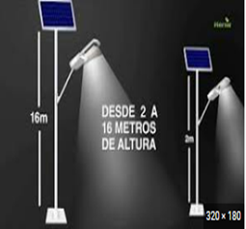 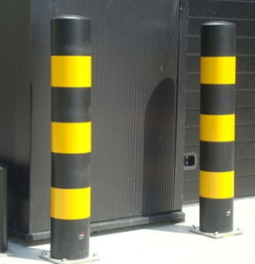 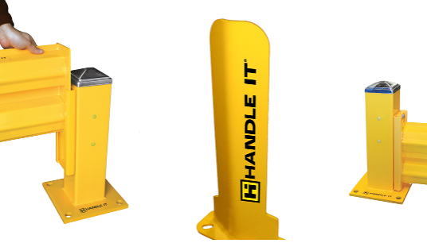 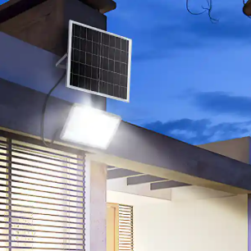
Se evidencia que en el área perimetral y los sectores definidos como restringidos, se pueden adoptar contramedidas o mecanismos de seguridad activa o pasiva, para elevar las condiciones de seguridad. En el sector de la piscina, se puede incorporar sensor infra rojo o de movimiento, para prevenir caídas al cuerpo de agua, en horas valle en este sector en especial de menores de edad o de mascotas. |  |  |  |  |  |  |  | Estratégico y de cumplimiento. |  |  | Mitigar | La principal área en defensa de las edificaciones son su área perimetral, el 3 anillo de protección cubriendo el núcleo de el bien protegido. Por eso la importancia de garantizar un buen dispositivo que integre; (RADAR, CAMARAS CON VIDEO ANALITICA, BARRERAS INFRA ROJAS, DRONE, SENSORES DE MOVIMIENTO, SENSORES DE IMPACTO O DISCRIMINADORES DE RUIDOS). |  |  |  |  | Administración y Consejo de Administración
Uno de los direccionamientos estratégicos, en cuanto a la Política en Seguridad y Salud en el Trabajo, para garantizar el cumplimiento del Sistema de Gestión en SST. |  |  |  |  |  |  |  | Estratégico y de cumplimiento. |  |  | Mitigar | Se recomienda la socialización mediante acta firmada del SG-SST; además, desarrollar actividades que permitan anticipar, evaluar, reconocer y controlar los riesgos existentes. Tener en cuenta el ciclo PHVA (planificar, hacer, verificar y actuar). Remitirse al Decreto 1072/2015, capítulo sexto; expedido por el Ministerio del Trabajo, donde se enmarca el SG-SST. También se sugiere remitirse a la Resolución 0312/2019 donde se tienen estipulados los estándares mínimos para el SG. |  |  |  |  | Administración y Consejo de Administración |  | 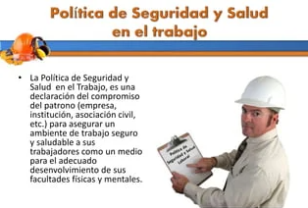 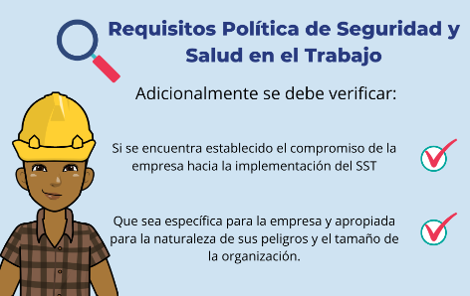
Debido al incremento en los desastres naturales; (terremotos, inundaciones, incendios etc.), la edificación debe contar, con los planes y políticas en gestión del riesgo. |  |  |  |  |  |  |  | Estratégico, Operativo y De Cumplimiento. |  |  | Mitigar | Tener presente los lineamientos dados por la Ley 1523 de 2012 Política Nacional de Gestión del Riego de Desastres, en cuanto a la importancia de difundir y entrenar a todas las partes interesadas en cuanto al Plan de Emergencia, aspecto que fomentará en las personas la cultura de cuidado y protección. |  |  |  |  | Administración y Consejo de Administración |  | 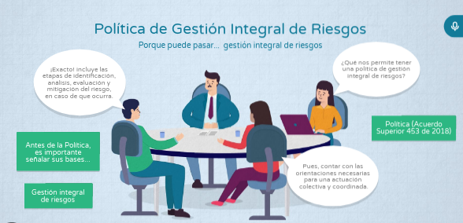 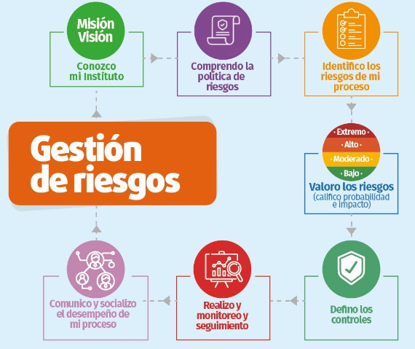
 |  |  |  |  | INFORME PREVENTIVO DE SEGURIDAD INTEGRAL |  |  |  |  |  |  |  |  |  |  |  |  |  |  | PSOF004 | Versión No. 003
 |  |  |  |  | - CONFIDENCIAL - |  |  |  |  |  |  |  |  |  |  |  |  |  |  | Fecha: 2022-05-03
 |  |  |  |  | 0 |  |  |  |  |  |  |  |  |  |  |  |  |  |  | Página 14/15
2.4. MEDIDAS DE TRATAMIENTO
HALLAZGOS |  |  |  |  |  |  |  |  |  |  | RECOMENDACIÓN |  |  |  |  |  | RESPONSABLE |  | REGISTRO FOTOGRÁFICO
Descripción |  |  |  |  |  |  |  | Riesgo |  |  | Tratamiento del Riesgo | Medida de Tratamiento
La señalética de la red contra incendios debe cumplir con los lineamientos de la norma, en sus colores y diagramas. Una alternativa innovadora para las áreas comunes del primer nivel, son las casetas de ataque rápido con los siguientes elementos(extinción de incendios, primeros auxilios, búsqueda y rescate). |  |  |  |  |  |  |  | Estratégico, Operativo y De Cumplimiento. |  |  | Mitigar | Por norma (NFPA 10, NTC2885 y NTC 1461), todos los elementos que componen el sistema de atención de emergencias, debe cumplir con lo dispuesto para facilitar su ubicación y uso en el momento preciso. Se recomienda instalar en los lugares mas críticos para un conato de incendio, esferas autónomas de extinción de incendios. |  |  |  |  | Administración y Consejo de Administración
Los desfibriladores externos automáticos (DEA) proporcionan una descarga eléctrica al corazón en situaciones de paro cardíaco súbito. Su funcionamiento es automático y puede ser operado por personal que no esté capacitado en el ámbito médico. El Decreto 1465 de 2019 establece la necesidad imperativa de disponer de desfibriladores externos automáticos en entornos públicos y privados, ya sean al aire libre o en interiores, con el objetivo de asegurar una respuesta rápida en situaciones de emergencias cardíacas. |  |  |  |  |  |  |  | Estratégico, Reputacional |  |  | Mitigar | Se sugiere la instalación de un desfibrilador externo automático (DEA) en la zona de mayor concurrencia, con el objetivo de proporcionar asistencia inmediata en el caso de que ocurra una emergencia relacionada con una afección cardíaca, mientras se facilita el traslado del afectado hacia un centro médico. |  |  |  |  | Administración y Consejo de Administración
Los cuartos técnicos en especial los de; (electricidad alto voltaje, Gas natural o propano) deben contar con las restricciones, destinación y uso de EPP en dichos espacios. Evitar el ingreso de personal no autorizado a las áreas de riesgo. |  |  |  |  |  |  |  | Operativo y público |  |  | Mitigar | Implementar la debida señalización de acceso, además de indicaciones acerca de los Equipos de Protección Personal (EPP), que deben portar las personas encargadas del mantenimientos y revisión de estos espacios, con el fin de evitar accidentes, y en cumplimiento con la normatividad requerida: Ley 9 de 1979 (Titulo III salud ocupacional, Artículos 122 a 124) y Resolución 2400 de 1979 (Titulo IV, Capitulo II de los equipos y elementos de protección). |  |  |  |  | Administración y Consejo de Administración |  | 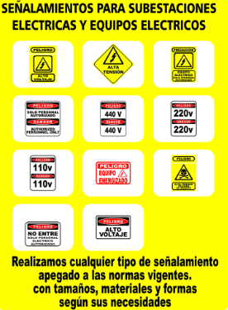
Se se evidencia la existencia de lámparas de emergencia, un componente crucial en situaciones de emergencia que requieren iluminación ante la falta de suministro eléctrico. La norma NTC 6556:2021 delimita los criterios y aplicaciones pertinentes a la iluminación de emergencia. |  |  |  |  |  |  |  | Estratégico, Operativo y De Cumplimiento. |  |  | Mitigar | Se sugiere realizar una verificación de su funcionamiento y mantenimiento periódico de las luminarias, para garantizar su óptimo funcionamiento en situaciones de emergencia . Asimismo, es factible instalar cintas fotoluminiscentes que incluyen propiedades antideslizantes. |  |  |  |  | Administración y Consejo de Administración
 |  |  |  |  | INFORME PREVENTIVO DE SEGURIDAD INTEGRAL |  |  |  |  |  |  |  |  |  |  |  |  |  |  | PSOF004 | Versión No. 003
 |  |  |  |  | - CONFIDENCIAL - |  |  |  |  |  |  |  |  |  |  |  |  |  |  | Fecha: 2022-05-03
 |  |  |  |  | #REF! |  |  |  |  |  |  |  |  |  |  |  |  |  |  | Página 15/15
2.4. MEDIDAS DE TRATAMIENTO
HALLAZGOS |  |  |  |  |  |  |  |  |  |  | RECOMENDACIÓN |  |  |  |  |  | RESPONSABLE |  | REGISTRO FOTOGRÁFICO
Descripción |  |  |  |  |  |  |  | Riesgo |  |  | Tratamiento del Riesgo | Medida de Tratamiento
En el ámbito de los SHUT de residuos, se recomienda la instalación de sensores de humo o temperatura como medida complementaria de prevención, con el fin de detectar de manera efectiva los conatos de incendios. Esto se debe a que en el área de SHUT puede ocurrir combustión espontánea debido a la mezcla de productos o desechos inflamables. |  |  |  |  |  |  |  | Operativo y público |  |  | Mitigar | Se sugiere la implementación de un sistema de detección de calor y humo, vinculado a una alarma acústica, que active una alerta en el eventual caso de un inicio de incendio. Implementar un sistema de rociadores automáticos que se active y dispense agua o agentes extintores para sofocar el fuego. |  |  |  |  | Administración y Consejo de Administración
Se evidenció la posibilidad de la materialización de riesgo de caída en altura en la escalera que conduce hacia las bombas de agua de la terraza y el cuarto de máquinas de los ascensores. La resolución 4272 del 2021 del ministerio de trabajo La Resolución 4272 de 2021 establece los requisitos mínimos de seguridad para el desarrollo de trabajo en alturas. |  |  |  |  |  |  |  | Estratégico, Operativo y De Cumplimiento. |  |  | Mitigar | Se sugiere la instalación de un sistema de protección dorsal (sistema de aros fijos que rodea la escalera). Integrar a este un cinturón de seguridad ajustable con mosquetones y en sus peldaños, cinta antideslizante. |  |  |  |  | Administración y Consejo de Administración |  | 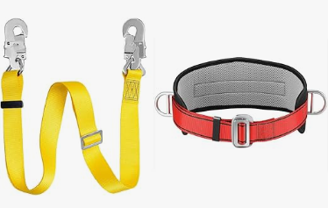 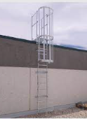
Existe el riesgo de que el personal de servicios generales sufra intoxicaciones debido a la ausencia de rótulos en productos químicos, lo cual propicia mezclas peligrosas y reacciones químicas no controladas. |  |  |  |  |  |  |  | Operativo |  |  | Mitigar | Para garantizar la seguridad del personal, se deben almacenar y rotular correctamente los insumos de limpieza. Asimismo, es necesario implementar una matriz de compatibilidad química para prevenir mezclas accidentales que emanen vapores tóxicos y comprometan la salud del personal. |  |  |  |  | Administración y Consejo de Administración
Se observan conexiones eléctricas en la portería que pueden dar lugar a un riesgo de electrocución o un posible inicio de incendio, debido a la generación de calor por conexiones inadecuadas. La norma técnica NTC 2050, que forma parte del Código Eléctrico Colombiano, regula las instalaciones eléctricas y estipula los requisitos técnicos y de seguridad que deben cumplirse, con el objetivo de salvaguardar tanto los bienes como la integridad de las personas frente a los peligros asociados al uso de la electricidad. |  |  |  |  |  |  |  | Estratégico, Operativo y De Cumplimiento. |  |  | Mitigar | Se recomienda llevar a cabo las correcciones pertinentes en las conexiones eléctricas con el fin de prevenir posibles afectaciones en la integridad del personal y daños en los equipos eléctricos y electrónicos. |  |  |  |  | Administración y Consejo de Administración
 |  |  |  |  | INFORME PREVENTIVO DE SEGURIDAD INTEGRAL |  |  |  |  |  |  |  |  |  |  |  |  |  |  | PSOF004 | Versión No. 003
 |  |  |  |  | - CONFIDENCIAL - |  |  |  |  |  |  |  |  |  |  |  |  |  |  | Fecha: 2022-05-03
 |  |  |  |  | 0 |  |  |  |  |  |  |  |  |  |  |  |  |  |  | Página 15/16
3. PLAN DE TRABAJO - DIRECCIÓN OPERATIVA
No. |  | ACTIVIDAD |  |  |  |  |  |  |  |  |  |  |  |  |  | OBJETIVO
1 |  | Visitas mensuales para conocer las necesidades del cliente y evidenciar posibles riesgos. |  |  |  |  |  |  |  |  |  |  |  |  |  | Minimizar la materialización de riesgos.
2 |  | Reuniones Operativas con los vigilantes asignados al esquema de seguridad. |  |  |  |  |  |  |  |  |  |  |  |  |  | Seguimiento a la prestación del servicio, socialización de nuevas consignas, fortalecimiento en el trabajo en equipo y mejoramiento continuo.
3 |  | Seguimiento permanente a la plataforma de riesgos. |  |  |  |  |  |  |  |  |  |  |  |  |  | Mediante el seguimiento continuo, identificar deficiencias y conductas reiterativas (ruta critica), de esta forma tomar acciones preventivas y correctivas.
4 |  | Este documento está dirigido a las personas que crean y protegen el valor en las organizaciones. |  |  |  |  |  |  |  |  |  |  |  |  |  | Gestionando riesgos, tomando decisiones, estableciendo y logrando objetivos y mejorando el desempeño.
5 |  | La administración/gestión de riesgos es iterativa y apoya a las organizaciones. |  |  |  |  |  |  |  |  |  |  |  |  |  | Establecer su estrategia, lograr sus objetivos y tomar decisiones informadas.
6 |  | La administración/gestión de riesgos considera los contextos interno y externo de la organización. |  |  |  |  |  |  |  |  |  |  |  |  |  | Incluyendo el comportamiento humano y los factores culturales.
4. AVISO LEGAL
La información antes descrita, no implica que todos los riesgos hayan sido identificados o que no existan otros riesgos. Las imágenes de referencia son tomadas de GOOGLE MAPS / GOOGLE EARTH / BUSCADORES EN LA RED o registro fotográfico con cámaras o equipos móviles. solo para mostrar el contexto de lo descrito. Todas las recomendaciones aquí enunciadas deben ser implementadas por personal especializado, y el acatamiento de cualquiera de ellas, no implica responsabilidad alguna por parte de COTRASER C.T.A. o sus funcionarios. Este informe es confidencial y es dirigido exclusivamente a un destinatario, se restringe la copia o publicación a otras personas o entidades.
REALIZADO POR: |  |  |  |  |  |  |  |  |  |  |  |  |  | REVISADO POR:

JUAN BERNARDO NARANJO G. |  |  |  |  |  |  |  |  |  |  |  |  |  | JOHN ALEXANDER GONZALEZ D.
Analista de Riesgos e Investigaciones Corporativos |  |  |  |  |  |  |  |  |  |  |  |  |  | Director General de Operaciones

